Sayfa1
Numune Adı | Ca (mg/dl) | P (mg/dl) | NOT
170 | 9.22 | 4.09 |  | Kullanılan cihaz: Mindray marka BS300 model tam otomatik biyokimya cihazı
180 | 18.82 | 5.65 | lipemi | Ca: Calcıum
181 | 10.26 | 3.46 |  | P: Fosfor
187 | 14.58 | 3.59
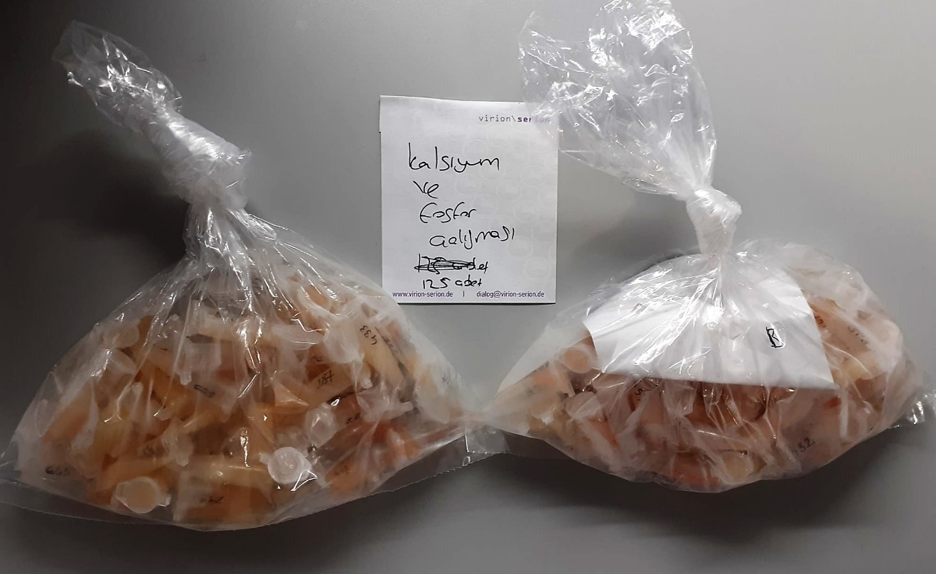
208 | 14.09 | 4.21
214 | 14.87 | 4.16
230 | 12.24 | 2.53
233 | 12.17 | 3.57
241 | 17.09 | 4.53
243 | 17.42 | 5.1
261 | 8.74 | 3.37
287 | 11.63 | 3.49
293 | 10.79 | 3.43
294 | 30.54 | 3.4
300 | 11.03 | 3.38
329 | 12.34 | 3.91
336 | 10.51 | 3.93
354 | 14.51 | 4.9
362 | 30.88 | 4.86 | lipemi
376 | 12.02 | 5.1
380 | 16.92 | 3.88
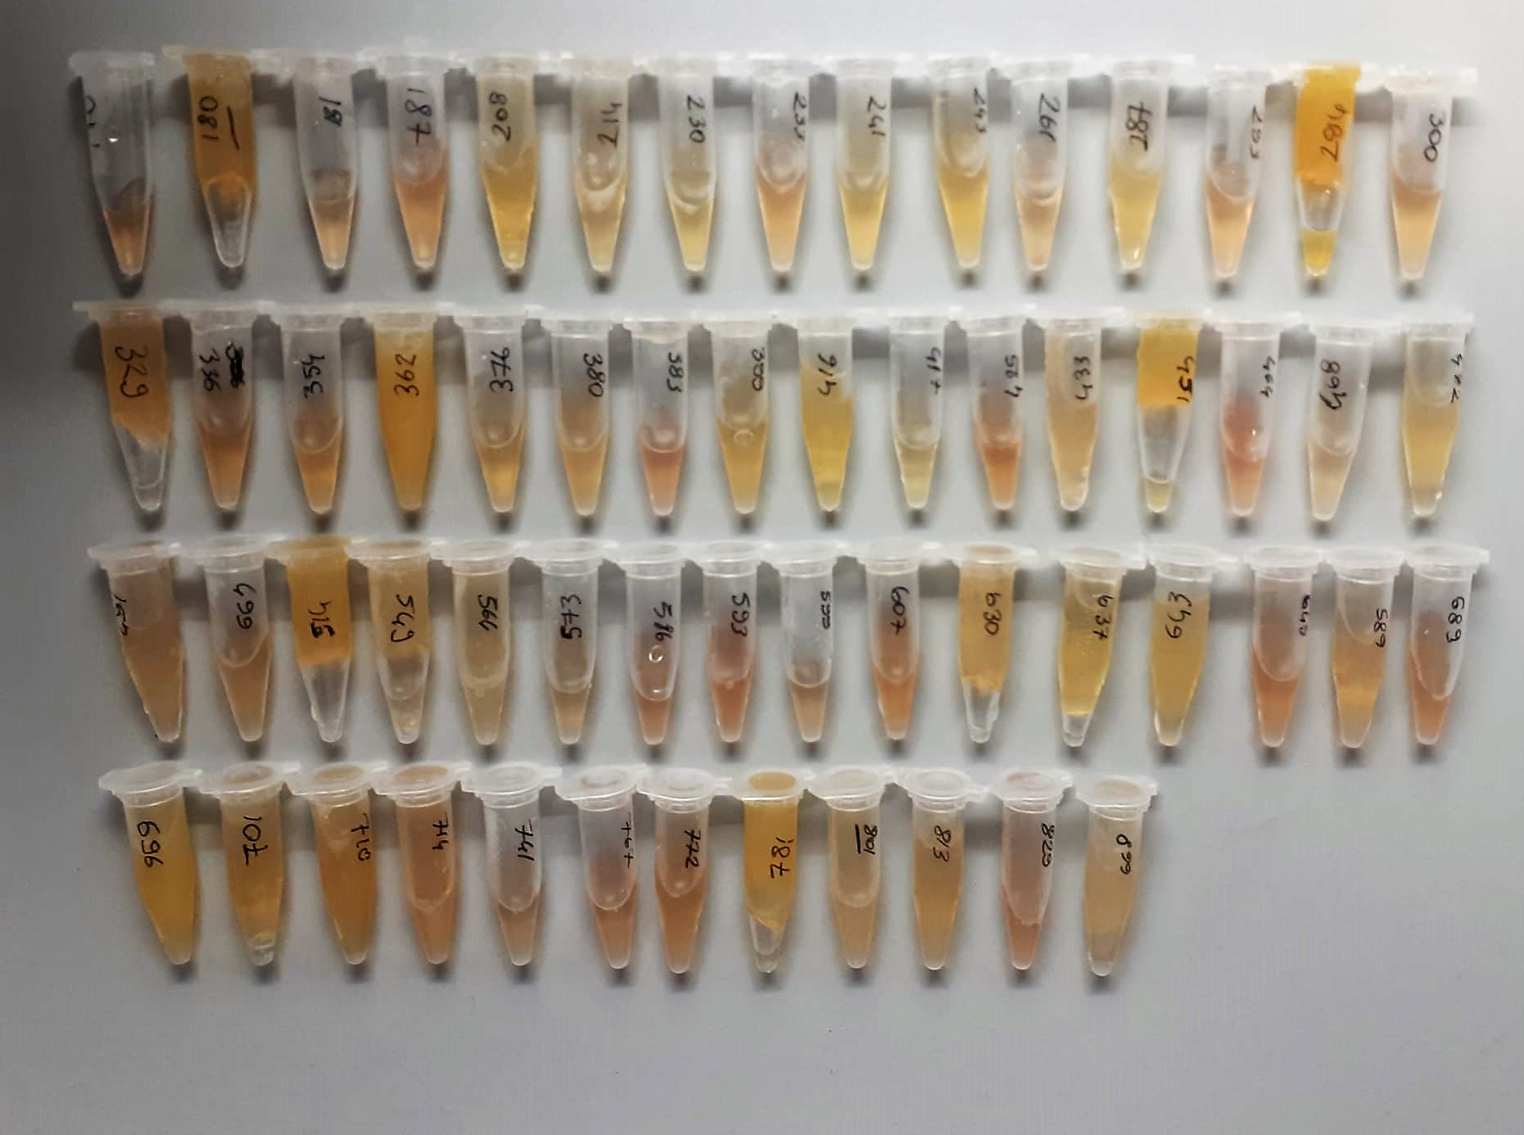
383 | 9.41 | 2.67
399 | 9.81 | 2.68
416 | 12.73 | 2.19
417 | 13.72 | 4.9
425 | 13.41 | 4.24
433 | 8.68 | 3.47
451 | 19.49 | 4.64
464 | 9.97 | 3.34
468 | 9.76 | 3.07
472 | 10.47 | 2.67
491 | 9.12 | 3.05
499 | 11.81 | 3.27
514 | 20.36 | 4.99 | lipemi
549 | 11.51 | 3.14
564 | 16.88 | 4.57
573 | 10.01 | 2.76
586 | 13.09 | 4.55
593 | 9.62 | 2.54
599 | 9.36 | 2.24
607 | 12.18 | 3.34
630 | 10.14 | 3.19
637 | 9.87 | 1.9
643 | 11.84 | 4.22
645 | 10.72 | 4.43
685 | 12.37 | 3.75
689 | 13.15 | 3.28
696 | 18.33 | 3.84 | lipemi
701 | 11.72 | 4.04
710 | 15.05 | 3.39 | lipemi
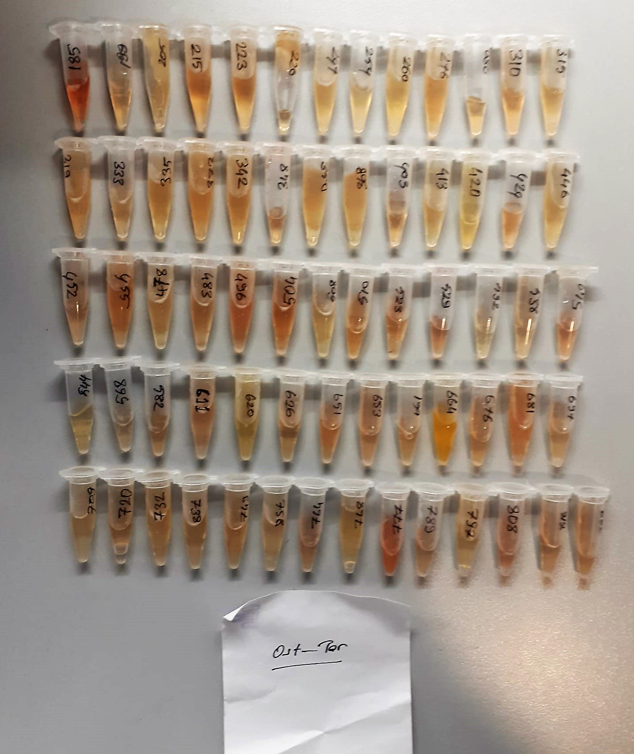
714 | 20.55 | 4.22
741 | 9.92 | 2.96
767 | 8.43 | 2.39
772 | 9.12 | 2.99
781 | 16.28 | 3.82 | lipemi
801 | 16.79 | 3.16
813 | 13.71 | 4.41
829 | 12.91 | 4.23
899 | 10.06 | 3.71
185 | 10.06 | 3.37 | hemolizli
199 | 18.48 | 4.82
205 | 10.45 | 2.74
215 | 10.37 | 2.21
223 | 10.61 | 3.49
226 | 11.72 | 2.7
249 | 10.53 | 2.96
254 | 10.16 | 2.49
260 | 14.33 | 3.16
276 | 9.94 | 2.92
280 | 11.95 | 4.92
310 | 9.32 | 2.32
315 | 9.04 | 2
319 | 19.52 | 3.43
333 | 10.15 | 2.59
335 | 13.74 | 4.57
373 | 23.46 | 2.92
342 | 14.93 | 4.06
348 | 12.15 | 2.75
350 | 6.64 | 1.54
368 | 10.9 | 2.79
403 | 10.85 | 3.97
413 | 12.28 | 1.79
420 | 24.06 | 5.03
424 | 11.7 | 4.45
446 | 12.88 | 2.53
452 | 10.17 | 4.6
455 | 13.65 | 3.74 | hemolizli
478 | 12.19 | 2.84
483 | 11.88 | 4.44
496 | 13.94 | 3.79 | hemolizli
504 | 16.22 | 4.79 | hemolizli
508 | 16.59 | 4.6
510 | 17.98 | 2.7
523 | 10.21 | 4.07
529 | 8.04 | 3.52
532 | 13.46 | 4.59
538 | 10.53 | 3.13
542 | 12.14 | 2.03
544 | 10.47 | 3.73
568 | 12.13 | 4.73
582 | 14.12 | 4.32
611 | 12.93 | 2
620 | 17.27 | 3.65
626 | 11.59 | 3.3
651 | 10.25 | 3.28
653 | 11.87 | 2.9
661 | 10.43 | 4.46
664 | 13.84 | 3.03
676 | 16.12 | 3.67
681 | 21.53 | 3.11 | hemolizli
697 | 12.5 | 3.83
709 | 12.53 | 3.89
720 | 10.27 | 2.35
732 | 17.04 | 5.19
738 | 9.67 | 1.57
749 | 13.67 | 3.11
758 | 13.42 | 2.8
764 | 15.17 | 3.19
768 | 10.49 | 2.34
777 | 22.4 | 5.4 | hemolizli
789 | 13.03 | 3.11
797 | 10.42 | 2.55
808 | 15.77 | 3
816 | 12.1 | 2.99
832 | 13.48 | 5.55

